デザイン
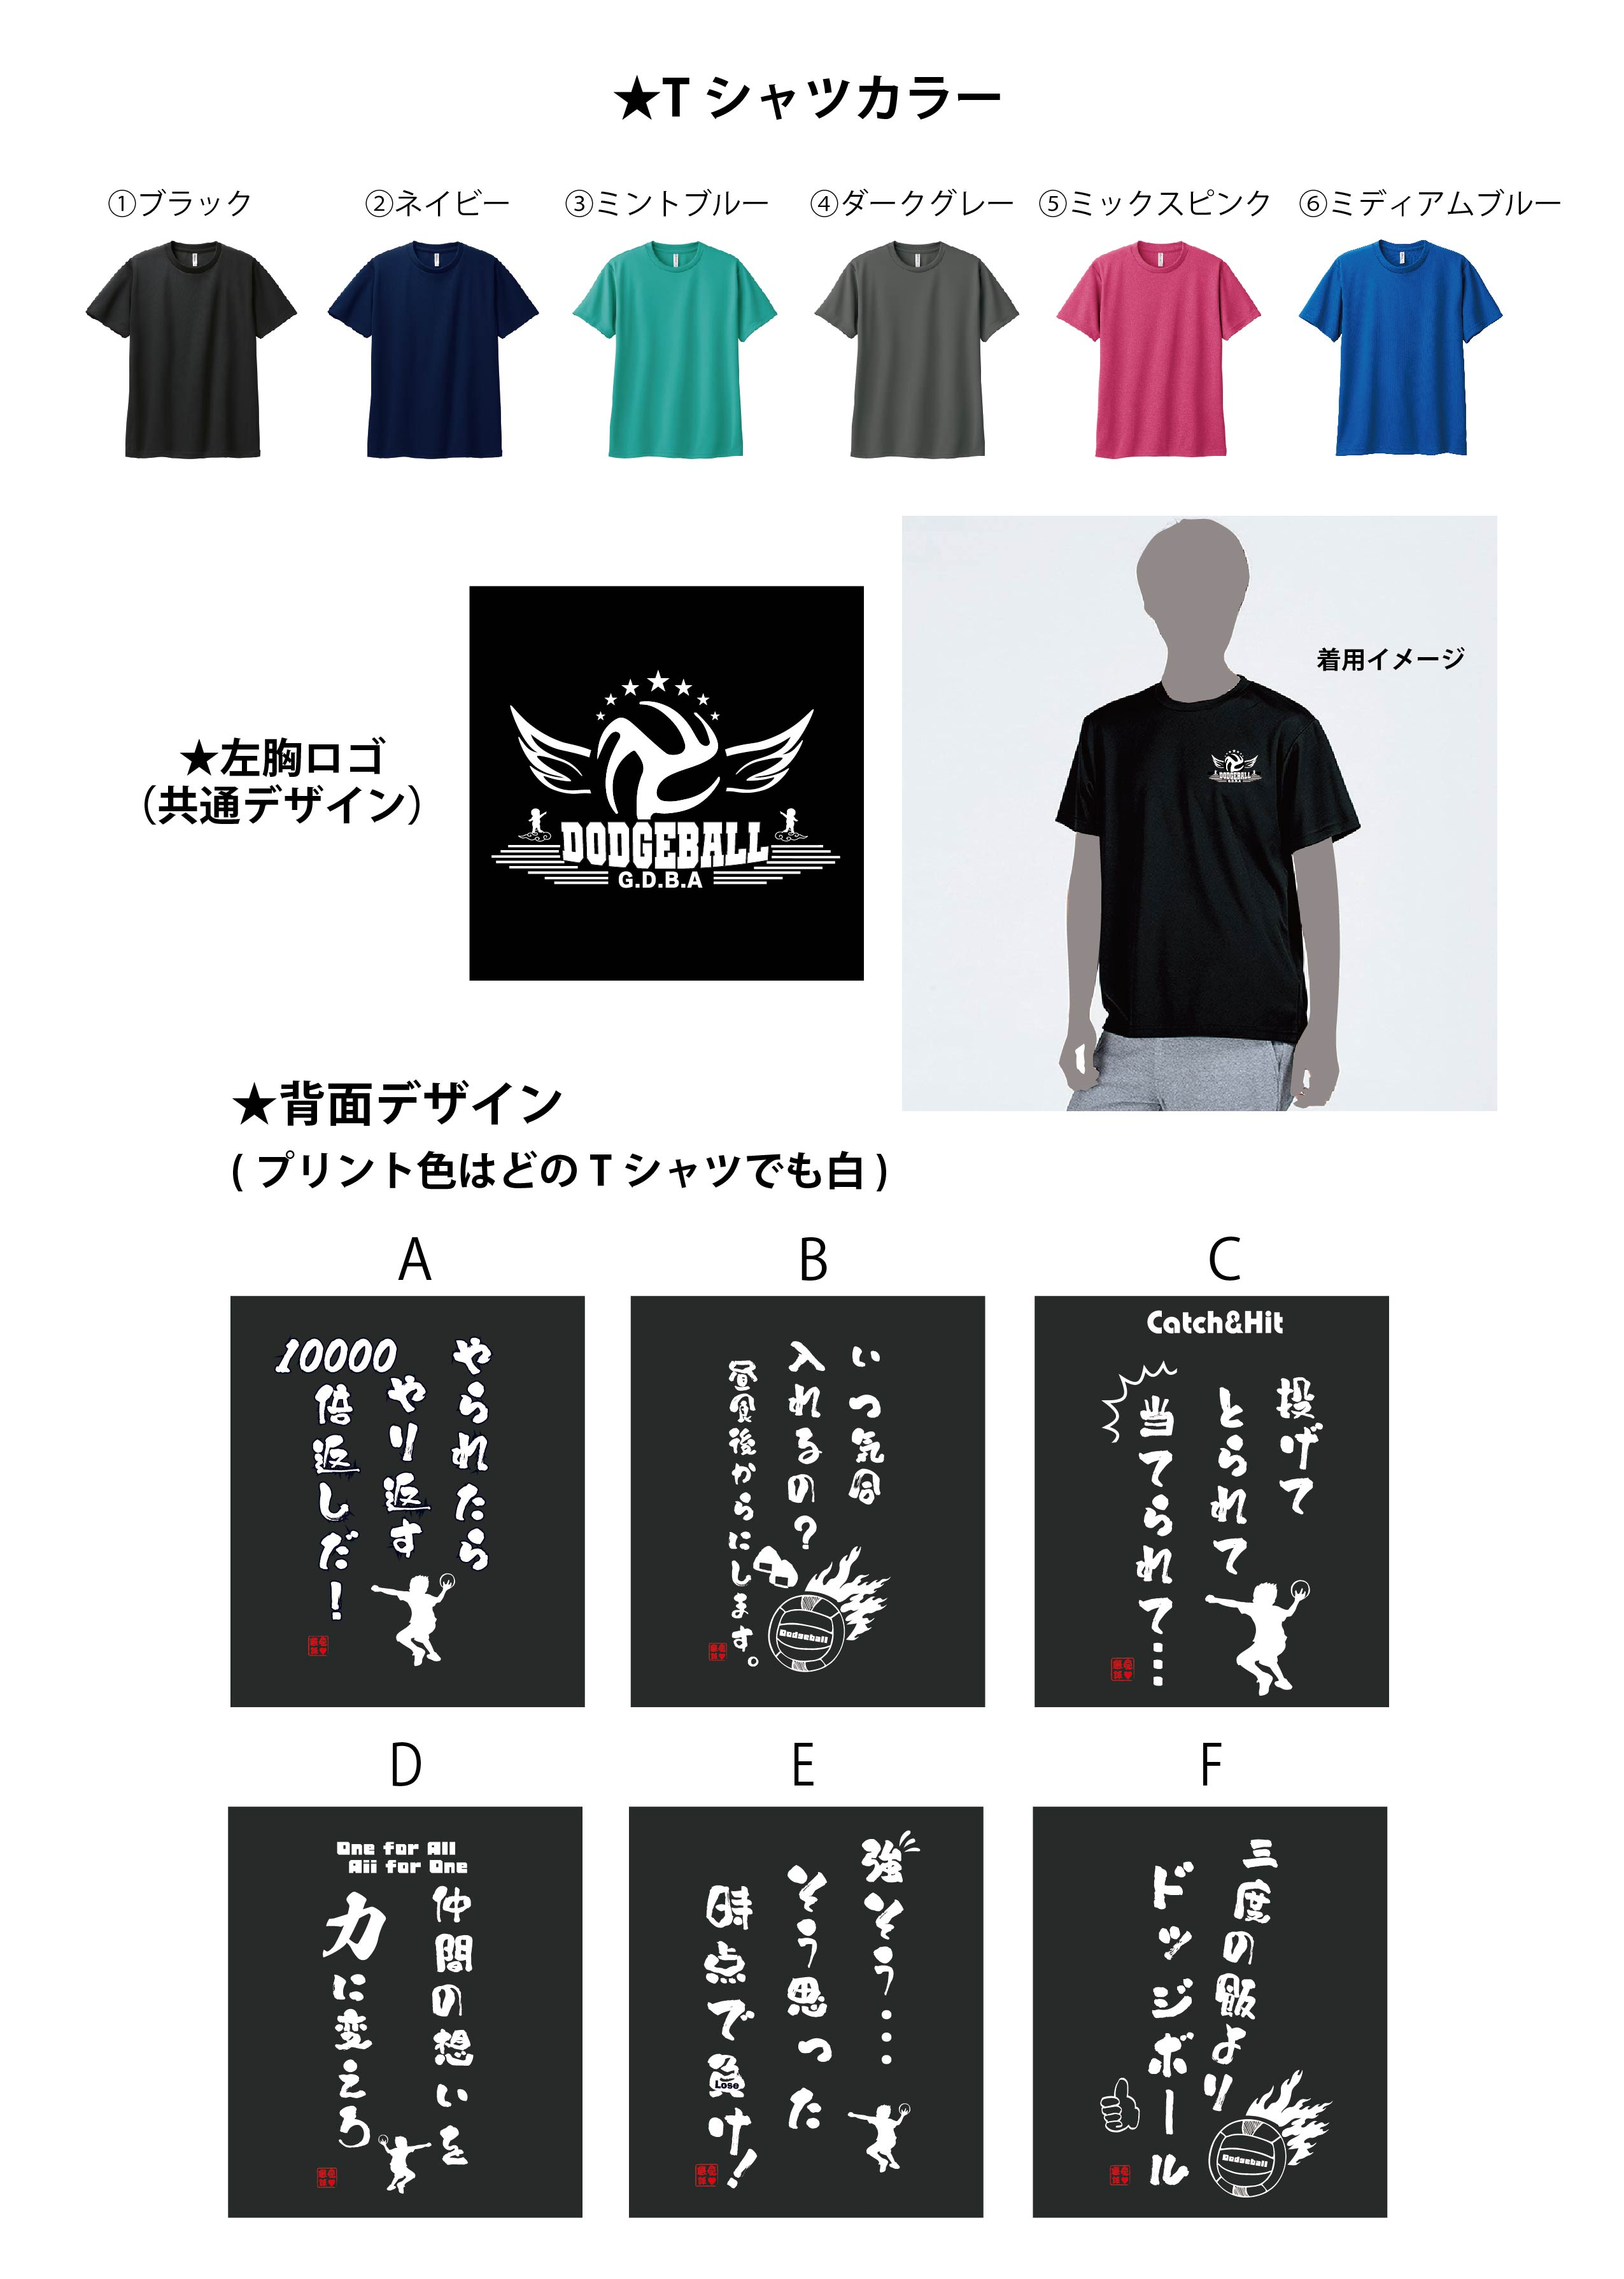
大会記念メッセージTシャツ 2300円

注文書
★★★ 大会記念メッセージTシャツ 申込書 ★★★ 2300円
注文締切 | 2024年4月19日(金) PM22時 |  |  |  | 申込日 | 2024 | 年 |  | 月 |  | 日
お申込みチーム名様

お申込み代表者名 |  |  |  |  |  | TEL

①ブラック |  | 140ｃｍ | SS | S | M | L | LL | ３L | ４L | 5L | 合計枚数
A-やられたらやり返す |  |  |  |  |  |  |  |  |  |  | 0
B-いつ気合入れるの |  |  |  |  |  |  |  |  |  |  | 0
C-投げてとられて |  |  |  |  |  |  |  |  |  |  | 0
D-仲間の想いを |  |  |  |  |  |  |  |  |  |  | 0
E-強そう… |  |  |  |  |  |  |  |  |  |  | 0
F-三度の飯 |  |  |  |  |  |  |  |  |  |  | 0

②ネイビー |  | 140ｃｍ | SS | S | M | L | LL | ３L | ４L | 5L | 合計枚数
A-やられたらやり返す |  |  |  |  |  |  |  |  |  |  | 0
B-いつ気合入れるの |  |  |  |  |  |  |  |  |  |  | 0
C-投げてとられて |  |  |  |  |  |  |  |  |  |  | 0
D-仲間の想いを |  |  |  |  |  |  |  |  |  |  | 0
E-強そう… |  |  |  |  |  |  |  |  |  |  | 0
F-三度の飯 |  |  |  |  |  |  |  |  |  |  | 0

③ミントブルー |  | 140ｃｍ | SS | S | M | L | LL | ３L | ４L | 5L | 合計枚数
A-やられたらやり返す |  |  |  |  |  |  |  |  |  |  | 0
B-いつ気合入れるの |  |  |  |  |  |  |  |  |  |  | 0
C-投げてとられて |  |  |  |  |  |  |  |  |  |  | 0
D-仲間の想いを |  |  |  |  |  |  |  |  |  |  | 0
E-強そう… |  |  |  |  |  |  |  |  |  |  | 0
F-三度の飯 |  |  |  |  |  |  |  |  |  |  | 0

④ダークグレー |  | 140ｃｍ | SS | S | M | L | LL | ３L | ４L | 5L | 合計枚数
A-やられたらやり返す |  |  |  |  |  |  |  |  |  |  | 0
B-いつ気合入れるの |  |  |  |  |  |  |  |  |  |  | 0
C-投げてとられて |  |  |  |  |  |  |  |  |  |  | 0
D-仲間の想いを |  |  |  |  |  |  |  |  |  |  | 0
E-強そう… |  |  |  |  |  |  |  |  |  |  | 0
F-三度の飯 |  |  |  |  |  |  |  |  |  |  | 0

⑤ミックスピンク |  | 140ｃｍ | SS | S | M | L | LL | ３L | ４L | 5L | 合計枚数
A-やられたらやり返す |  |  |  |  |  |  |  |  |  |  | 0
B-いつ気合入れるの |  |  |  |  |  |  |  |  |  |  | 0
C-投げてとられて |  |  |  |  |  |  |  |  |  |  | 0
D-仲間の想いを |  |  |  |  |  |  |  |  |  |  | 0
E-強そう… |  |  |  |  |  |  |  |  |  |  | 0
F-三度の飯 |  |  |  |  |  |  |  |  |  |  | 0

⑥ミディアムブルー |  | 140ｃｍ | SS | S | M | L | LL | ３L | ４L | 5L | 合計枚数
A-やられたらやり返す |  |  |  |  |  |  |  |  |  |  | 0
B-いつ気合入れるの |  |  |  |  |  |  |  |  |  |  | 0
C-投げてとられて |  |  |  |  |  |  |  |  |  |  | 0
D-仲間の想いを |  |  |  |  |  |  |  |  |  |  | 0
E-強そう… |  |  |  |  |  |  |  |  |  |  | 0
F-三度の飯 |  |  |  |  |  |  |  |  |  |  | 0

メッセージTシャツ |  |  | 0 |  | × | ¥2,300 |  | ¥0 |  |  | 円

大会当日専用ブースにて現金と引き換えとなります。お釣りのないようご準備下さい。
Tシャツ注文専用メールアドレスです。こちらに問合せした場合返信が遅くなります。
申込先： | order@gunma-dba.com |  |  | または | FAX： | 027-320-7102
お問い合わせは、群馬県ドッジボール協会 事務局 gdba@gunma-dba.com 松田(080-4129-8446) まで
販売元：株式会社ママダスポーツプロダクト |  |  |  |  | 締切日以降の注文の変更はできません。

